Лист1
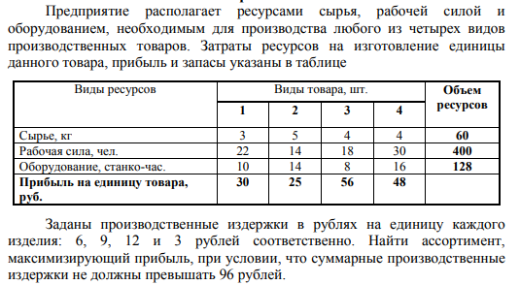
Вологжанин Егор, Вариант №7 |  |  |  | Студент группы ОМ-20.04.01.04-11
Задача №1
Виды рес-ов |  | Объём рес-ов |  |  | Затраты на единицу товара |  |  |  | Расход рес-ов
Сырьё |  | 60 |  |  | 3 | 5 | 4 | 4 | 45.714285714
Рабочая сила |  | 400 |  |  | 22 | 14 | 18 | 30 | 260.57142857
Оборудование |  | 128 |  |  | 10 | 14 | 8 | 16 | 128
X1 | X2 | X3 | X4 |  | Прибыль на единицу товара
0 | 0 | 6.8571428571 | 4.5714285714 |  | 30 | 25 | 56 | 48
Общие издержки |  |  |  |  | Издержки за единицу товара
96 |  |  |  |  | 6 | 9 | 12 | 3

Целевая функция
603.42857143

Лист2
Вологжанин Егор, Вариант №7 |  |  |  | Студент группы ОМ-20.04.01.04-11
Задача №2
 |  | Объекты
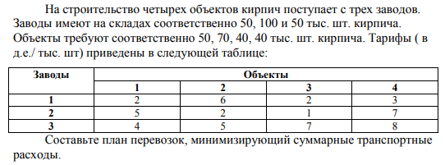
 |  | B1 | B2 | B3 | B4
Заводы |  | Стоимость перевозки за единицу |  |  |  |  | Запасено |  | Вывезено
A1 |  | 2 | 6 | 2 | 3 |  | 50 |  | 50
A2 |  | 5 | 2 | 1 | 7 |  | 100 |  | 100
A3 |  | 4 | 5 | 7 | 8 |  | 50 |  | 50
 |  | Потребности |  |  |  |  | Доставлено
 |  | 50 | 70 | 40 | 40 |  | 50 | 70 | 40 | 40

Сумма запасов |  | Сумма расходов |  | Модель Задачи
200 |  | 200 |  | Закрытая

План перевозок |  |  |  |  |  | Затраты на перевозку
 | B1 | B2 | B3 | B4 |  | 510
A1 | 0 | 0 | 10 | 40
A2 | 0 | 70 | 30 | 0
A3 | 50 | 0 | 0 | 0

